상품제안서
쌤소나이트 JINTS 백팩 | 상품코드: S29858

 |  |  |  |  |  |  | 02-713-8555 | www.synergygift.co.kr
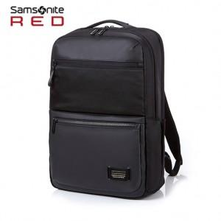

【상세/제작정보】

【인쇄/포장옵션】 | 실크 / 포장불가능

【공급단가】 | 수량 | 10~ | 50~ | 100~ | 300~ | 500~
*VAT별도 | 단가 | 113,270원 | 109,220원 | 105,180원 | 101,130원 | 97,090원

【상품 URL】 | https://www.synergygift.co.kr:443/src/goods_detail.php?gdno=29858

